Контакты
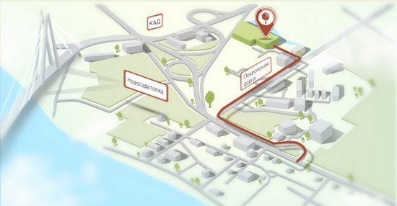
Компания "СПР"
Санкт-Петербург, Новосаратовка, Покровская дорога (сразу за КАД и Б. Обуховским мостом). Тел.:(812) 318-55-17 www.s-pr.ru
http://www.s-pr.ttcsoft.ru/contacts/

